車載通信プロトコルの概要と適材適所
車載通信プロトコルの概要と適材適所
 | ● | 表1 2021年車載ネットワーク・プロトコル一覧
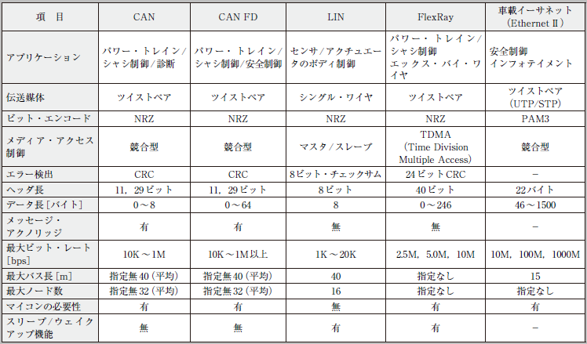

 |  | ● CAN（Controller Area Network）
 |  |  | 現在の車載ネットワークの標準規格といえるCAN
 |  |  |  | コンセプト | ・マルチマスタ・プロトコルを採用
 |  |  |  |  | ・堅ろう性の高い調停メカニズムを採用
 |  |  |  |  | ・優先度が最も高いメッセージは遅延なしにバスに送信される
 |  |  |  |  | ・エラー検出メカニズムを実装
 |  |  |  |  | ・故障ノードは自動的に開放
 |  |  |  |  | ・ID（識別子）は送信ノードまたは受信ノードのアドレスを識別するのではなく，メッセージの内容とメッセージの優先順位を示す

 |  | ● CAN FD（CAN with Flexible Data rate）
 |  |  | CANの帯域幅の拡大の要望が増えたからです．
 |  |  | 要望は，ビット・レートが1Mbps以上でデータ・フレームが8バイト以上の長さを実現するものでした．

 |  | ● LIN
 |  |  | 「低コストの自動車ネットワーク」を実現することです．
 |  |  | （特徴）
 |  |  |  | ・ネットワークの構成は単一マスタと複数スレーブ
 |  |  |  | ・スレーブ・ノードは水晶振動子やセラミックス・リゾネータなしで同期する
 |  |  |  | ・通信方式として，既に普及しているUART/SCIインターフェースを利用する
 |  |  |  | ・スケジュールに基づく通信（タイム・トリガ方式）
 |  |  |  | ・単一ワイヤで動作
 |  |  |  | ・通信速度は最大20kbps
 |  |  |  | ・フレームをベースとしたアプリケーション間の相互作用

 |  | ● FlexRay
 |  |  | 「車載ネットワークの高速化」という市場要求に対応するために策定された規格です．
 |  |  | 将来的に導入されるであろう「X by Wire」アプリケーション向けに策定されました．
 |  |  | コンソーシアムの活動は2009年に終了しています．
 |  |  | FlexRayの特徴として，次が挙げられます．

 |  |  | ・柔軟性のあるトポロジー（バス，スター，バス/スター混合）
 |  |  | ・通信方式はスタティックTDMA（Time Division Multiple Access）とダイナミックTDMA
 |  |  | ・通信速度：2.5，5.0，10Mbps
 |  |  | ・確実な通信同期機能
 |  |  | ・フォールトトレランス機能（ネットワークの二重化）
 |  |  | ・X by Wireアプリケーション

 |  | ● 車載イーサネット
 |  |  | 車載イーサネットの特徴は，今までの車載ネットワークよりも通信速度が速いということです．
 |  |  | インフォテインメントとしてスタートした車載イーサネットでしたが，
 |  |  | これからの自動車技術に求められる，自動運転や先進運転支援システムADAS（Advanced Driver Assistance Systems）などを実現するには，
 |  |  | 既存の通信規格のビット・レートやデータ長では十分ではありません．
 |  |  | さらに，外部とつながるコネクテッド，高精細なカメラやセンサで実現する自動運転のAIなどさまざまな用途で必要とされ，適用が広がると予想されます．

CANの概要
● CAN は自動車の基幹バス
 | 現在でもギヤやシャフトなどの物体で動力を伝達して，自動車を制御しています．
 | 駆動系は摩耗したり破損したりで故障をしがちなので，それらは電気的な制御に置き換わっています．
 | つまり，電子部品はソフトウェアで動くので，ハードウェアのソフトウェア化です．
 | 自動車は，ボディやシャシ，パワー・トレイン，ダッシュボード，安全装置など，幾つもの制御領域に分割され，それらはECU（Electronic Control Unit：電子制御ユニット）と呼ばれる装置で電気的に制御されています．
 | 各ECUが駆動するのはモータくらいでしょうか．こうして，駆動部分は最小限になっています．
 | さて，エンジンはエンジンを制御するECU，ブレーキはブレーキを制御するECU，パワー・ウィンドウはパワー・ウィンドウを制御するECU と，1台の自動車は複数（多い場合は100以上）のECUで制御されています．
 | とはいえ，これらのECUが協調して動作しないと，「船頭多くして船山に上る」のことわざのごとく，自動車は正常に動きません．自動車のECU間をつなぐ（通信で情報のやり取りをする）のがCAN仕様のバス（CANバス）です．
 | 図1（a）に示すように，CANバスは自動車を覆うように張り巡らされています．
 | CANバスは自動車の基幹バスとして大域的に通信を行い，各制御領域は，LIN（Local Interconnect Network）やFlexRay，MLB（MOST Media Local Bus）といった標準バスで局所的に通信を行います［図1（b）］．

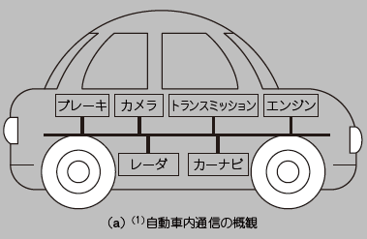
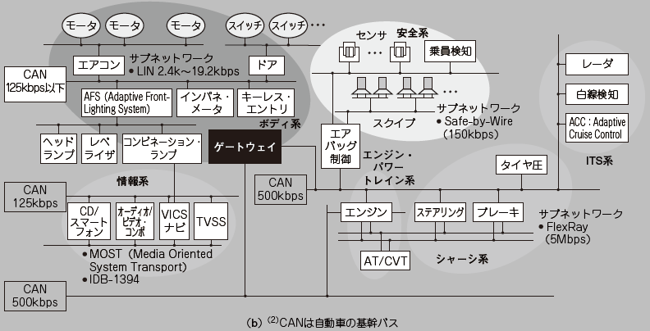

● 壊れにくいCAN は産業系の機器通信にも
ここでは，自動車のネットワークとしてCANを説明します．
CANは産業系の機器の通信にも使用されています．
その理由として，ソフトウェア制御（可動部が少ない）なので壊れにくい，差動信号を使用するのでノイズに強い，差動信号の片方が断線しても通信可能といった点が挙げられます．
つまり，故障に強いネットワークが構築できるのです．
しかも，CANバスは2本の信号線だけで構成されますから経済的でもあります．

CAN のハードウェア構成
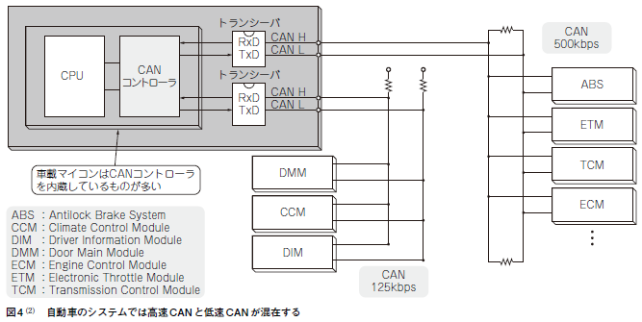
CAN のハードウェア構成

 | ● CAN の構成要素
 | CANは，CANコントローラ，トランシーバ，CANバスによって構成されます．
 | 国際規格になっているのは，CANバスの仕様です．CANバスは，マルチマスタ形式を取り，I2C（Inter-Integrated Circuit）とよく似た，“L”レベルが強くて，“H”レベルが弱い形式の（セレクタなどを使わない）バスです．
 | そして，直接結合でユニット（バス・マスタ＝ECU）を相互につなぎます．
 | I2Cと異なるのは，ノイズの影響を受けにくい差動信号になっていることです．
 | 差動用にCAN_HとCAN_Lの2本の信号線が存在し，その2つの信号線の電圧の差分の大きさで，“H”レベルか“L”レベルかを決定します．
 | その様子を図2に示します．図2に示すように，CAN_HとCAN_L のつなぎ方には2種類の方法があります．

 | 図2（a）の高速（ISO11898：125kbps 〜1Mbps）では，CAN_HとCAN_Lは終端抵抗を持つ独立した信号線になります．
 | 図2（b）の低速（ISO11519-2：125kbps以下）は，終端抵抗を介してCAN_HとCAN_Lがループになる結線になります．
 | CANバスには，CAN_HとCAN_Lしかありません．
 | 実に単純です．このバス上で双方向（送受信）の通信を行います．
 | なお，CAN規格では，論理値の“H”レベルをレセシブ（受容的），論理値の“L”レベルをドミナント（優先的，支配的）といいます．
 | 名称だけからしても，“L”レベルが強い（同時に“H”と“Ｌ”が駆動されたときに“Ｌ”になる）ことが分かると思います．
 | 直観的には，“H”レベルはハイ・インピーダンス（中間電位）の状態にあり，“L”レベルは0Vまたは3.3Vを駆動するので，“L”レベルに引かれるという認識でよいと思います．
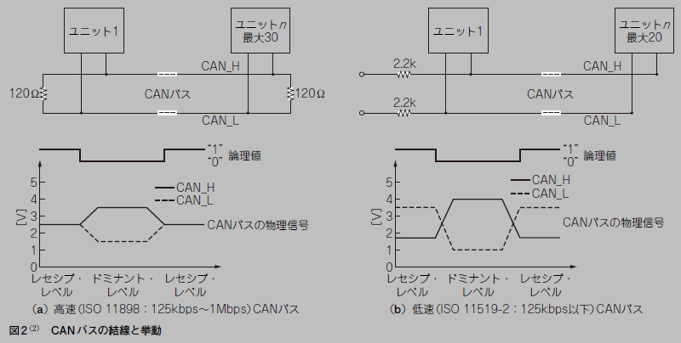

 | ● 送信と受信
 | CANコントローラは，送信端子（TXD）と受信端子（RXD）が分離されていて，それぞれ，出力，入力の単方向の動作しかできません．
 | また，TXDやRXDは差動信号でもありません．
 | 送信と受信で，それぞれ，1本の信号線上を“H”レベルや“L”レベルのデータが，しかも単方向で，行き来します．TXDやRXDは，差動か差動でないかの違いはありますが，基本的には，CANバスの規格で決められたデータを出力し，そして入力します．

 | ● 駆動の基本は送信
 | CANバスの駆動の基本は送信（TXD）にあります．
 | あるユニットがCANの規格に沿ったデータ（CAN用語ではフレーム）をCANバスに出力（送信）し，
 | そのデータを受け取ったCANバスの別のユニット（受信側）が応答信号（ACK）を，同じCANバス上にドミナント・レベルで返し，そのACK信号を送信側が受けるというのが，CANバス動作の基本です．
 | 送信をしているユニットは，自身の送信データをCANバスを介して常に受信すると同時に，CANバスの他のユニットからの送信データ（ACKを含む）を監視しています．
 | このとき，監視している信号がCAN規格に違反していなければ，各ユニットはACKを返します．
 | これは，CANバス上の送信データを受け取るか否かには関係ありません．
 | どれか1つのユニットがACKを返すと，ACKはドミナントなので，送信側にとっては，今送信しているデータが受け付けられたと認識します．
 | これは，送信が成功したことを意味します．
 | その模式図は図3のようになります．

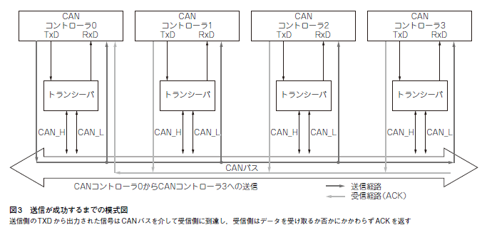

 | ● コントローラは内蔵，トランシーバはICが必要
 | 図3で分かるようにCANトランシーバは，CANコントローラからのTXD信号をCAN_H/CAN_L信号に変換してCANバスに出力し，CANバスからのCAN_H/CAN_L信号の入力をRXD 信号に変換して入力する役割を果たします．
 | 車載マイコンのほとんどは，CANコントローラを内蔵していますが，CANトランシーバは大規模なアナログ回路なので，CANのトランシーバを内蔵しているマイコンは少ないです．
 | CANの通信システムを構築する場合は，CAN機能内蔵マイコンの他にCANトランシーバICが必要になることが普通です．
 | 図4にこれまでのまとめを示します．
 | 自動車の中にある1つのECUでは高速CAN（125k〜1Mbps）のネットワークと低速CAN（125kbps以下）のネットワークが混在し，多くの機能ユニットとCANバスでつながれています．
 | 図4 はABS（Antilock Breake System）が存在するところをみるシャーシ系のECUのブロック図です．

